구매품목
팀명 : 5G || 팀원 : 구자윤, 김주연, 박지은, 정용기, 조성빈, 조지윤 || 프로젝트명 : Smart Home
<구매 목록>
 |  | 구매 확정
 |  | 구매 미정

번호 | 종류 | 모델명 | 사진 | 개수 | 단가(단위: 원) | 최종가(단위: 원) | 구매 사이트 | 비고
1 | 지문인식 센서 | 아두이노 호환 지문인식센서 | 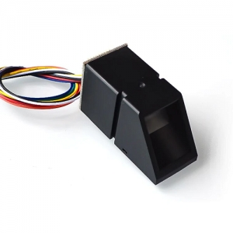 | 1개 | ₩19,800 | ₩19,800 | http://mechasolution.com/shop/goods/goods_view.php?goodsno=582627&category= | 지문 인식으로 문(자동문) 열기
2 | LED | 아크릴 백색LED 백라이트 모듈 (대형) | 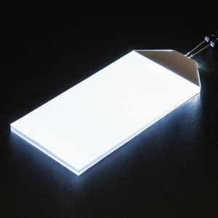 | 2개 | ₩2,200 | ₩4,400 | http://mechasolution.com/shop/goods/goods_view.php?goodsno=539618&category= | Smart Home 내 조명
3 | 마이크 | 미니 USB 2.0 마이크로폰 MIC 오디오 아답터 플러그 | 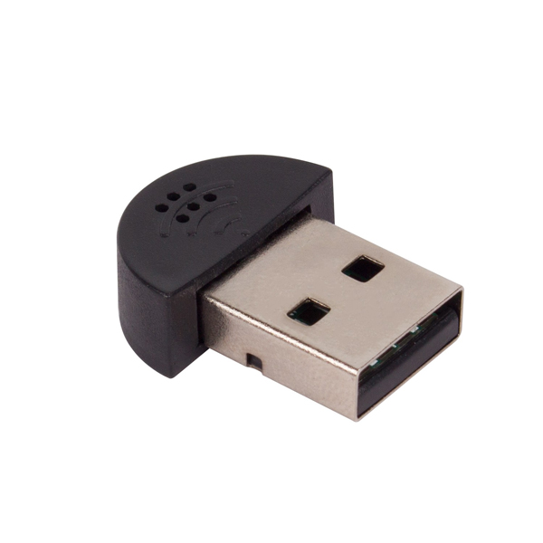 | 1개 | ₩4,600 | ₩4,600 | http://www.devicemart.co.kr/goods/view?no=1382262 | 구글 음성 인식 Input. 배송(3~4일)
4 | 스피커 | Gravity 디지털 스피커 모듈 | 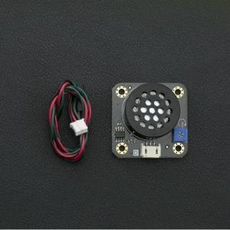 | 1개 | ₩8,800 | ₩8,800 | http://mechasolution.com/shop/goods/goods_view.php?goodsno=330120&category= | 구글 음성 인식 Output
5 | 카메라 연장선 | 라즈베리파이 터치스크린/카메라용 1mm피치 15p FFC 리본케이블 30cm | 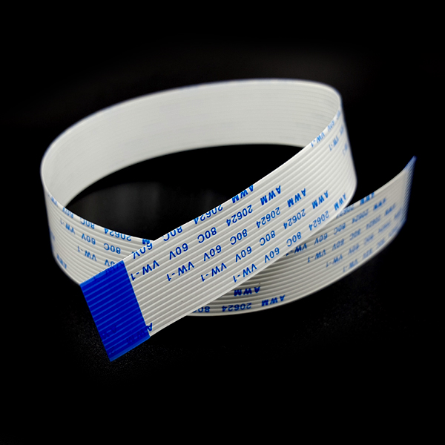 | 1개 | ₩1,680 | ₩1,680 | http://www.devicemart.co.kr/goods/view?no=1382886 | 카메라 센서 연장선
6 |  | 라즈베리파이 터치스크린/카메라용 1mm피치 15p FFC 리본케이블 50cm | 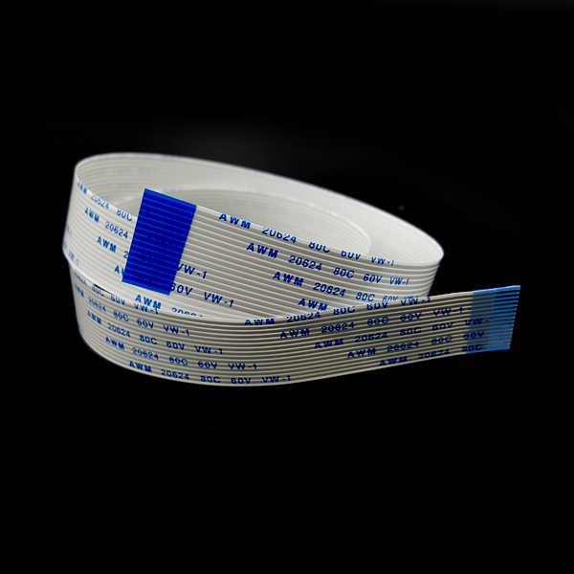 | 1개 | ₩1,800 | ₩1,800 | http://www.devicemart.co.kr/goods/view?no=1382887 | 카메라 센서 연장선
7 | 모터 | DC 1~6V 미니 장난감 모터 | 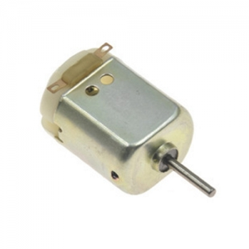 | 3개 | ₩220 | ₩660 | http://mechasolution.com/shop/goods/goods_view.php?goodsno=578772&category= | 자동문 움직일 모터
8 | 아이소핑크 | 아이소핑크 KS 밀도1호 [옵션 : 아이소핑크(1호)_20T×600×900(1장)] | 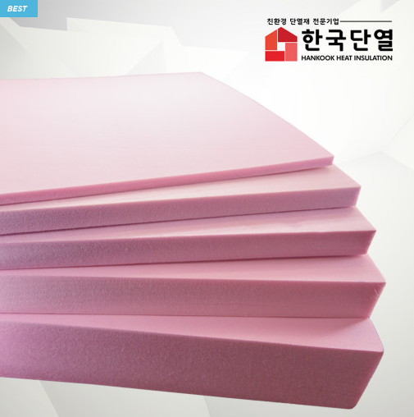 | 10개 | ₩4,000 | ₩40,000 | https://smartstore.naver.com/hkdy/products/439103571?NaPm=ct%3Dk70544nc%7Cci%3Df327802706292603fa72924c1f1dde87f0a5ab92%7Ctr%3Dsls%7Csn%3D329308%7Chk%3Dc4d2adffb29ec584faffca7973198313941ee46d | Smart Home 모델 제작을 위한 재료
9 | 문 장금 장치 | 34종 플라스틱기어 세트 | 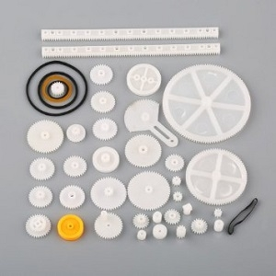 | 1개 | ₩5,500 | ₩5,500 | http://mechasolution.com/shop/goods/goods_view.php?goodsno=8668&category= | 자동문 움직일 기어
10 | LCD | 16x2 LCD 모듈 with 어댑터 | 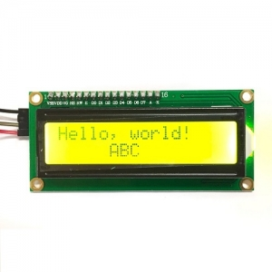 | 1개 | ₩2,970 | ₩2,970 | http://mechasolution.com/shop/goods/goods_view.php?goodsno=575845&category= | 지문인식 성공 여부 표시
11 | 길이 조절용 점퍼선 | 3색 점퍼용 단선- 0.6 파이 | 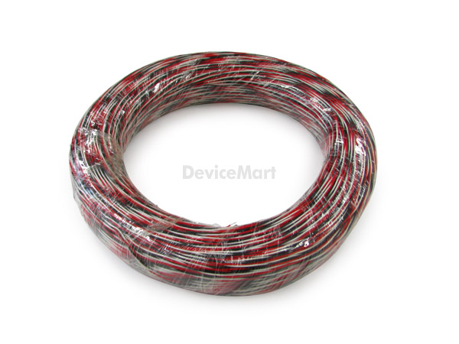 | 10개 | ₩400 | ₩4,000 | http://www.devicemart.co.kr/goods/view?no=1153807 | 웹캠 등 길이 연장
12 | 인형 | 틴토이/MS406/양철로보트 | 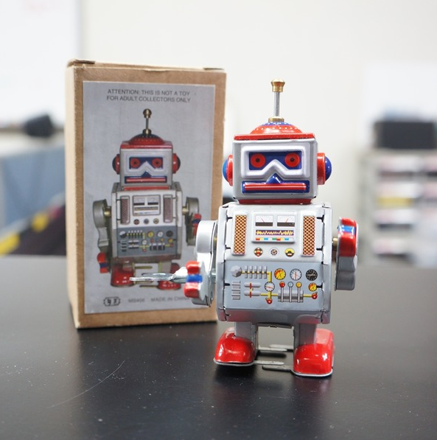 | 1개 | ₩7,270 | ₩7,270 | http://itempage3.auction.co.kr/DetailView.aspx?ItemNo=B467178822&frm3=V2 | Smart Home 시뮬레이션할 시, 사람을 대체하여 집에 진입할 로보트
13 | USB 허브 | ipTIME UH305 (USB3.0허브/5포트/유전원) | 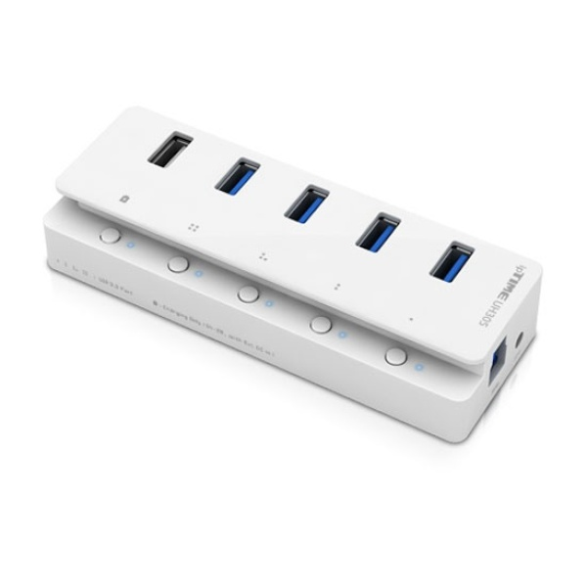 | 1개 | ₩23,500 | ₩23,500 | http://www.devicemart.co.kr/goods/view?no=1105335 | 센서와 웹 캠을 라즈베리에 모두 연결하면 전원이 부족하다고 해서 전원이 있는 USB 허브가 필요
14 | 조도 센서 | GY-303 BH1750 Digital light intensity detection | 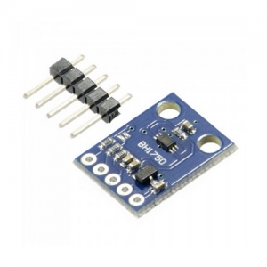 | 1개 | ₩3,190 | ₩3,190 | http://mechasolution.com/shop/goods/goods_view.php?goodsno=8555&category= | 현관문에 사람 진입하면 인식해서 켜지는 등
15 | 인두기 | 세라믹 터보 인두기 ZD-60A | 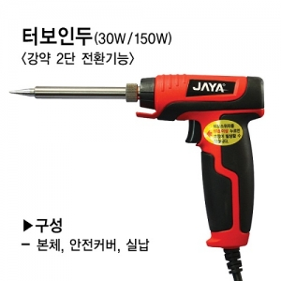 | 1개 | ₩7,480 | ₩7,480 | http://mechasolution.com/shop/goods/goods_view.php?goodsno=575649&category= | 조도 센서 납땜용
16 | 라즈베리파이 쉴드 | Grove Base Hat for Raspberry Pi | 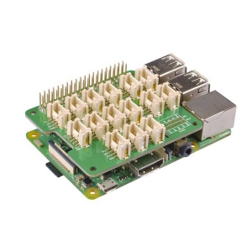 | 1개 | ₩13,200 | ₩13,200 | http://mechasolution.com/shop/goods/goods_view.php?goodsno=584136&category= | 센서 연결용
 |  |  |  | 합계 |  | ₩148,850 | ※ 배송비 미포함 가격임

